Cover
System Architecture
Project: Edu v2.0

Doc Version: 1.0
Author: hiennt
Last Update: 12/11/2019

BuaAn
Cài đặt -> Quản lý dinh dưỡng -> Danh mục bữa ăn

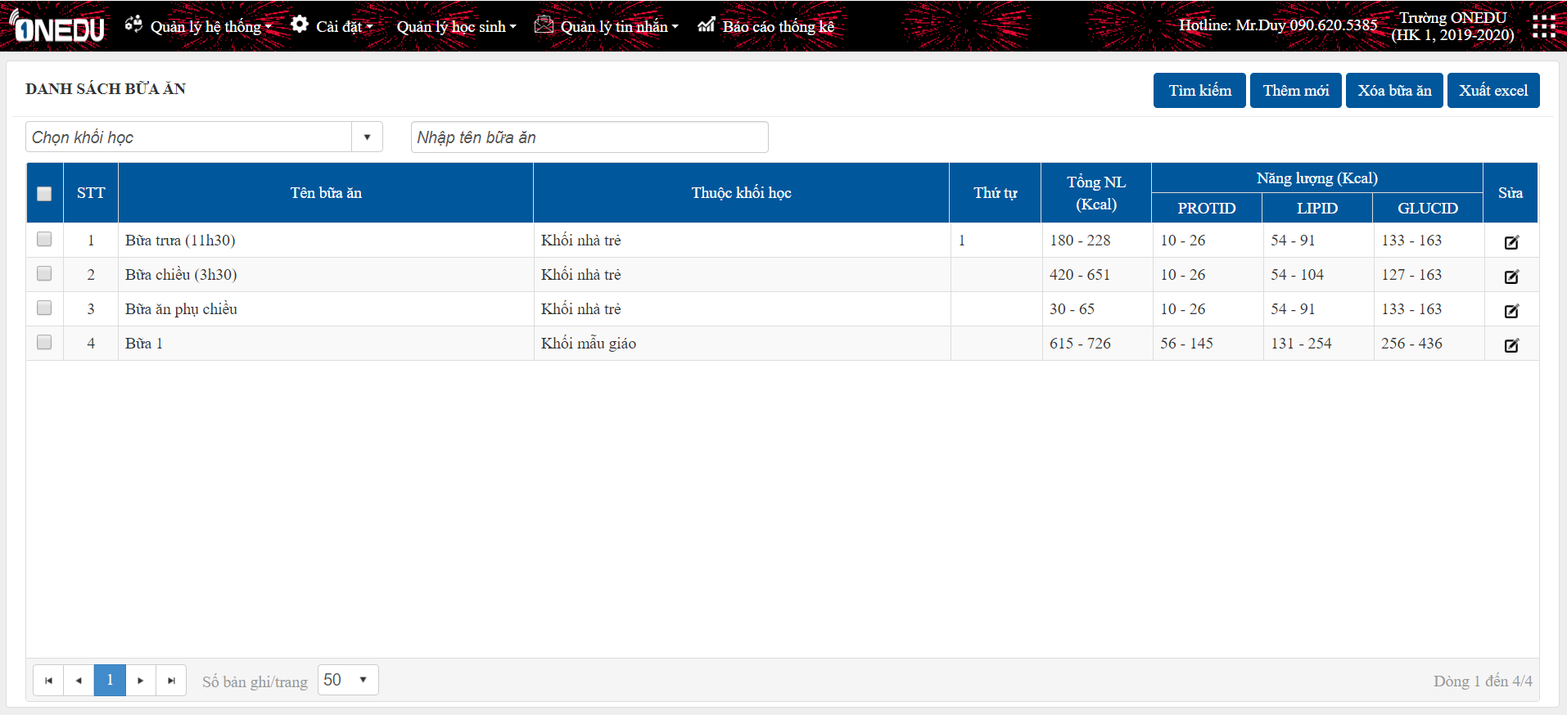
1
2
4
5

3

1
 | Tìm kiếm

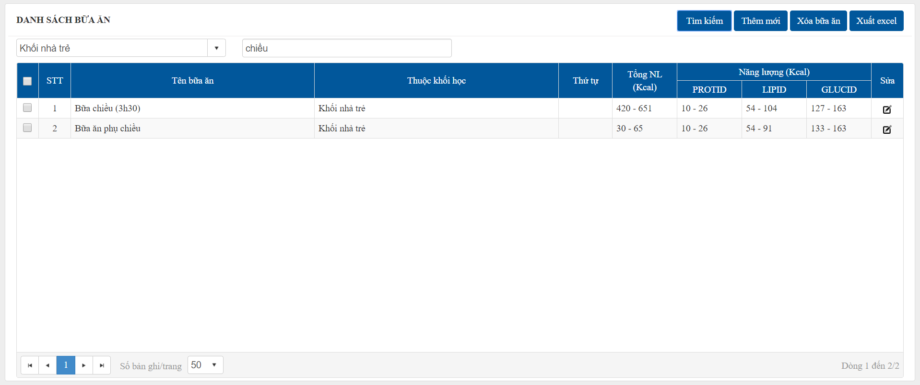
Chọn khối học hoặc nhập tên bữa ăn, chọn nút "Tìm kiếm" để tìm kiếm danh sách bữa ăn.

2
 | Thêm mới
Thêm 1 bữa ăn cần đảm bảo các tiêu chí sau:
- Tên bữa ăn.
- Giá tiền 1 bữa.
- Năng lượng chuẩn của mỗi bữa ăn (quy định chung theo lứa tuổi).
Người dùng có thể đọc kỹ nguồn năng lượng và tỷ lệ các chất cần thiết như trong form để nhập năng lượng bữa ăn cho phù hợp.

- Năng lượng Kcal: % năng lượng /ngày mà bữa ăn cần cung cấp
- Tỷ lệ các chất: % năng lượng các chất cần có trong khẩu phần ăn
Năng lượng tương đương = %năng lượng/ngày x Năng lượng chuẩn mà chất cần có trong ngày (bảng NANG_LUONG_TRONG_NGAY)

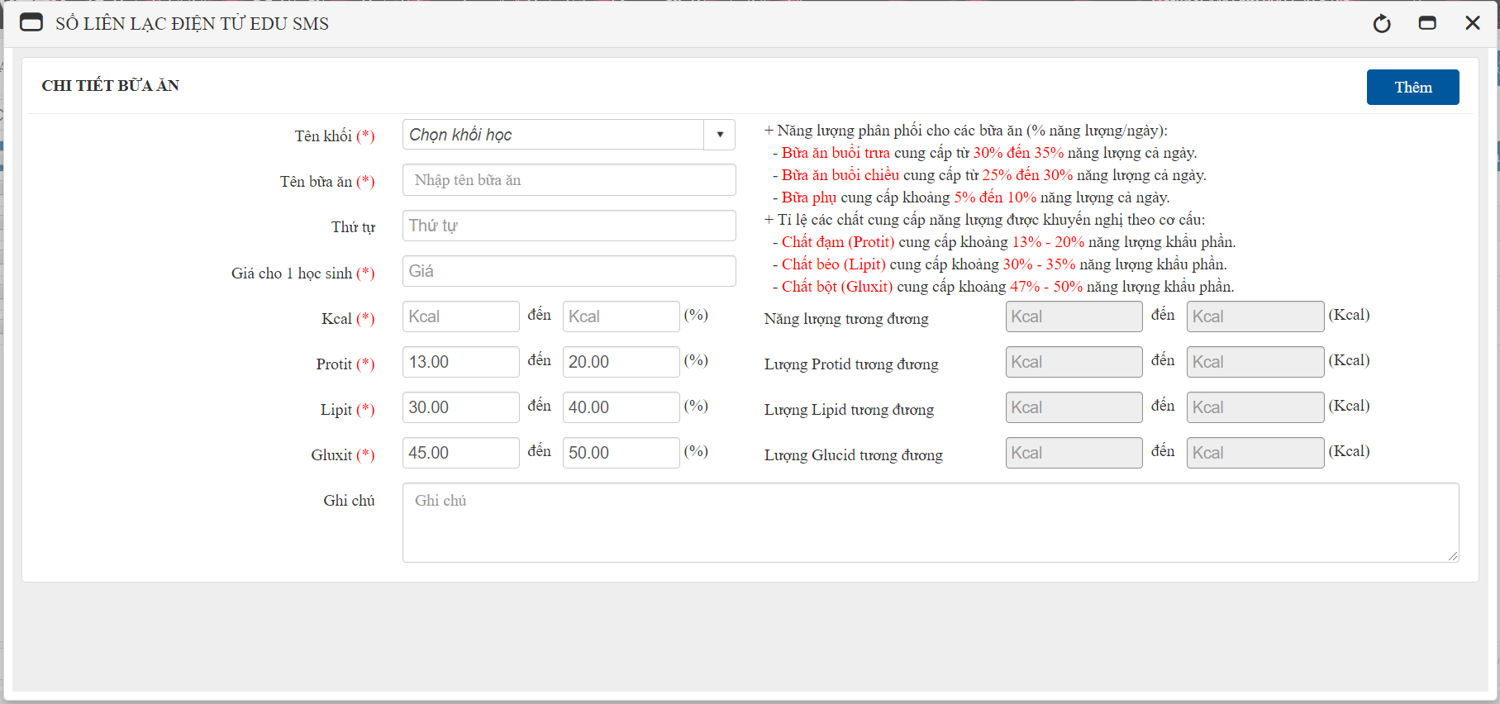
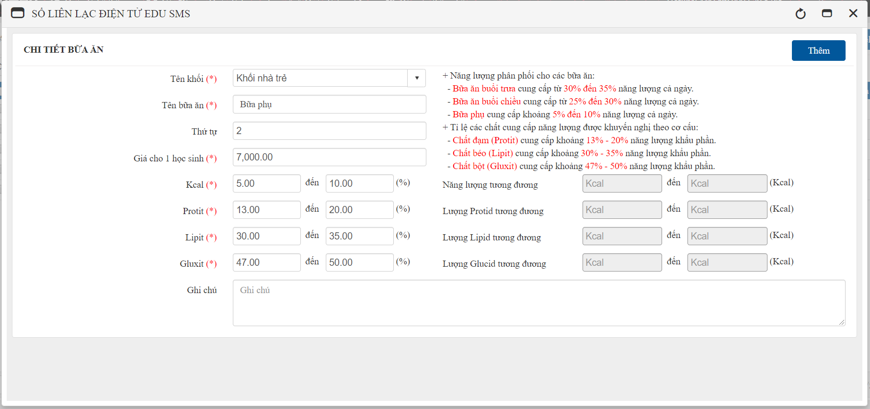

OK

ERROR

3
 | Sửa

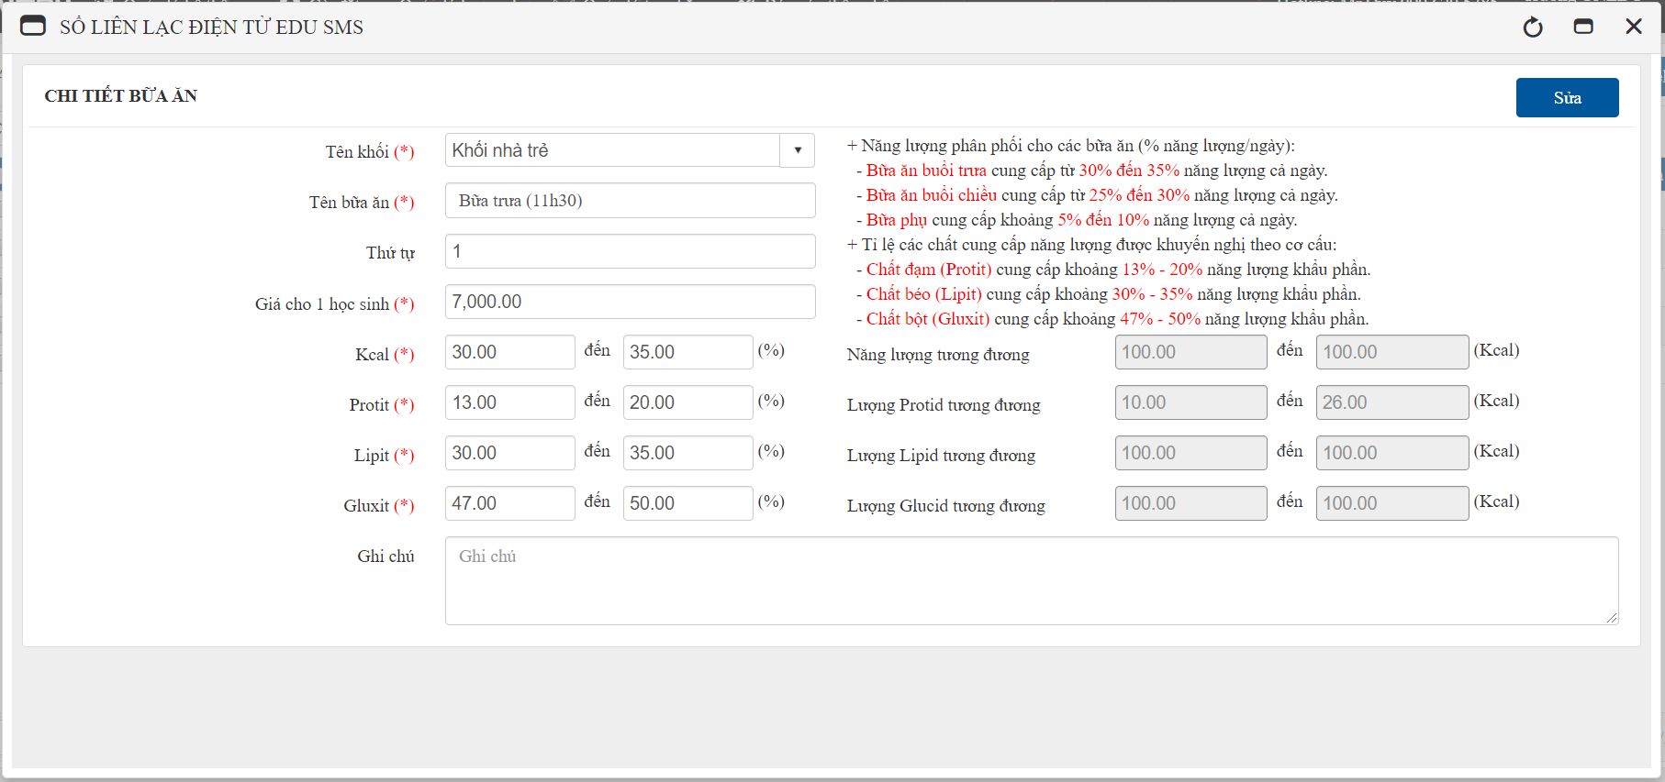

OK

ERROR

4
 | Xóa
- Chọn dữ liệu cần xóa, nhấn "Xóa bữa ăn" để xóa.
- Dữ liệu sẽ không thể xóa khi có dữ liệu liên quan.
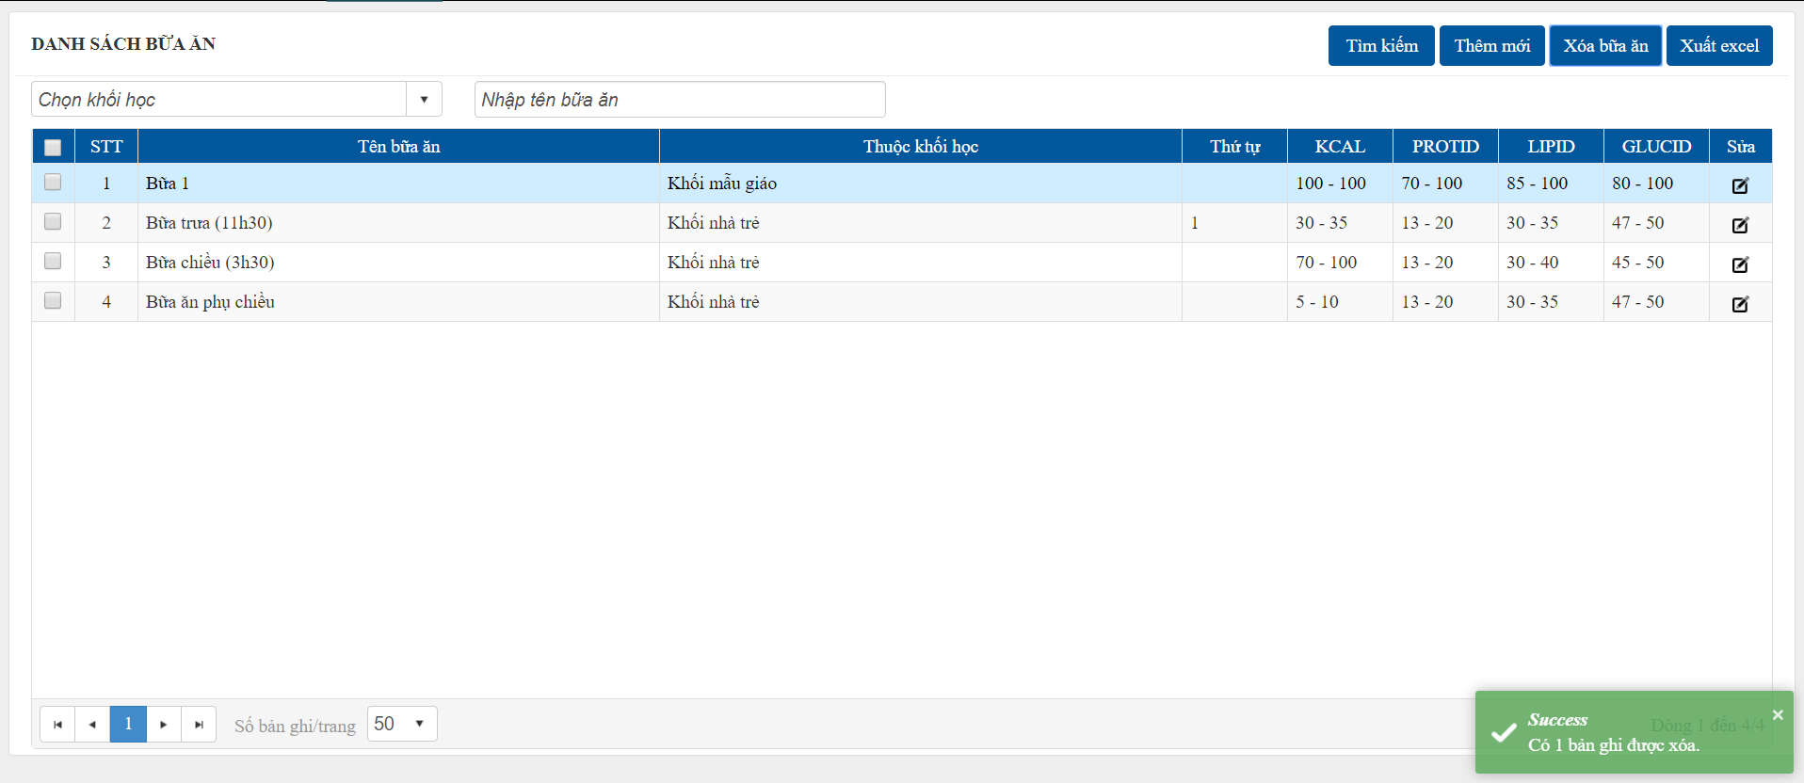

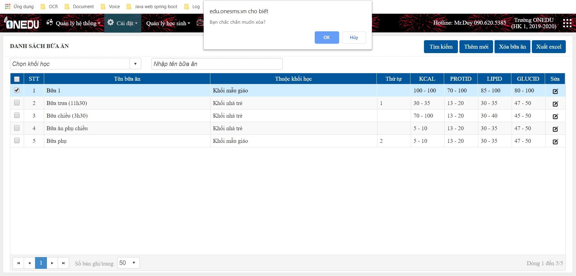

OK

ERROR

5
 | Xuất excel

DangKyAn
Tìm kiếm: Chọn/nhập các tiêu chí cần thiết, nhấn "Tìm kiếm" để tìm kiếm dữ liệu
Cài đặt -> Quản lý dinh dưỡng -> Đăng ký ăn
Đăng ký ăn theo kỳ học

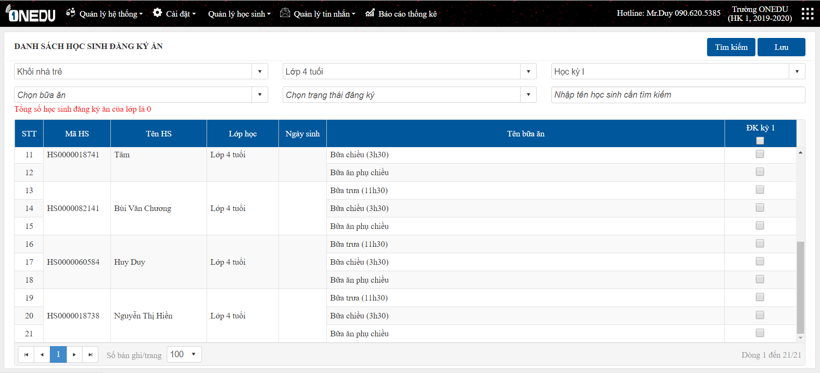
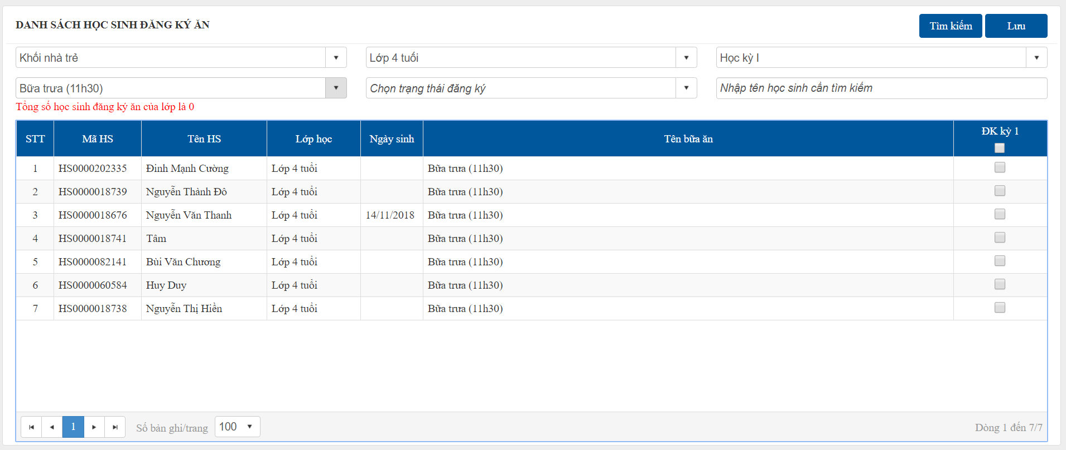

Tích chọn học sinh đăng ký ăn, nhấn "Lưu" để lưu dữ liệu.

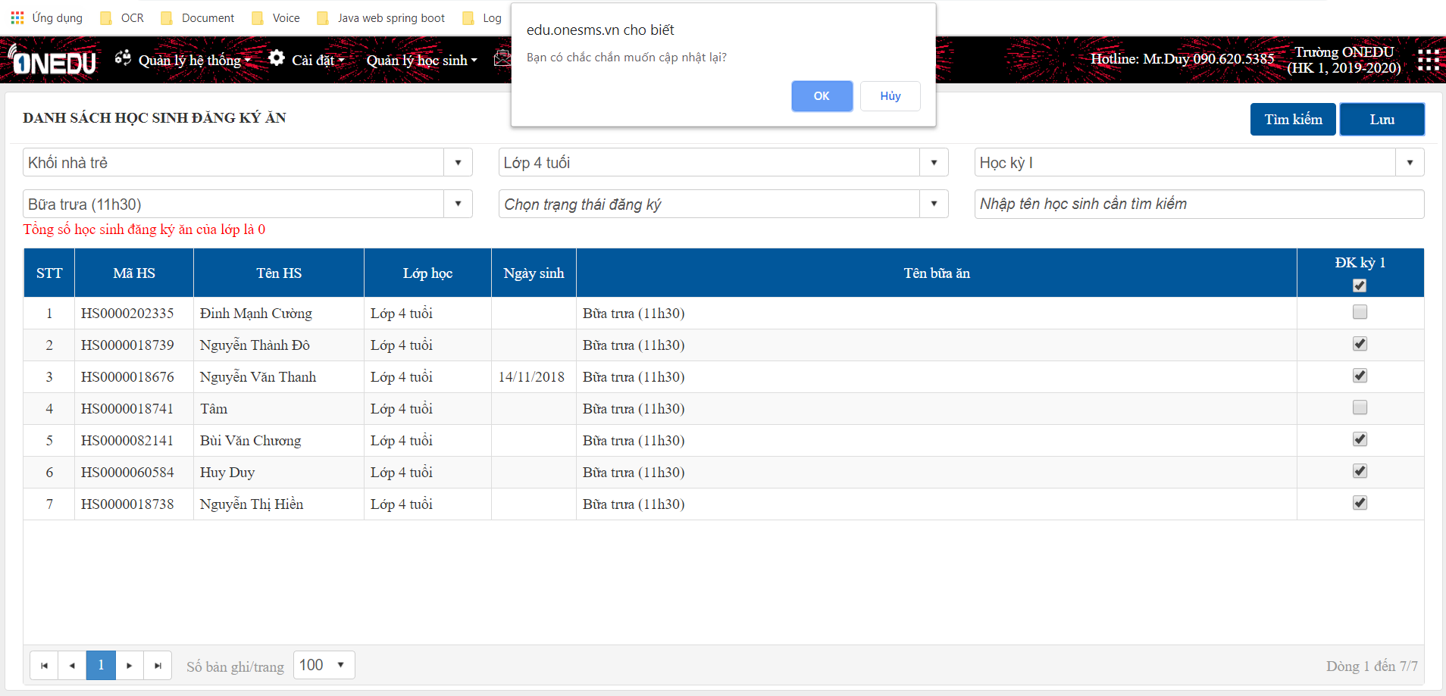

OK

ERROR

ChamAn
Cài đặt -> Quản lý dinh dưỡng -> Chấm ăn
Chấm ăn hàng ngày:
Chỉ những học sinh đăng ký ăn thì mới được sửa chấm ăn.
Tích chọn học sinh ăn theo từng bữa ăn, nhấn "Lưu" để lưu dữ liệu.

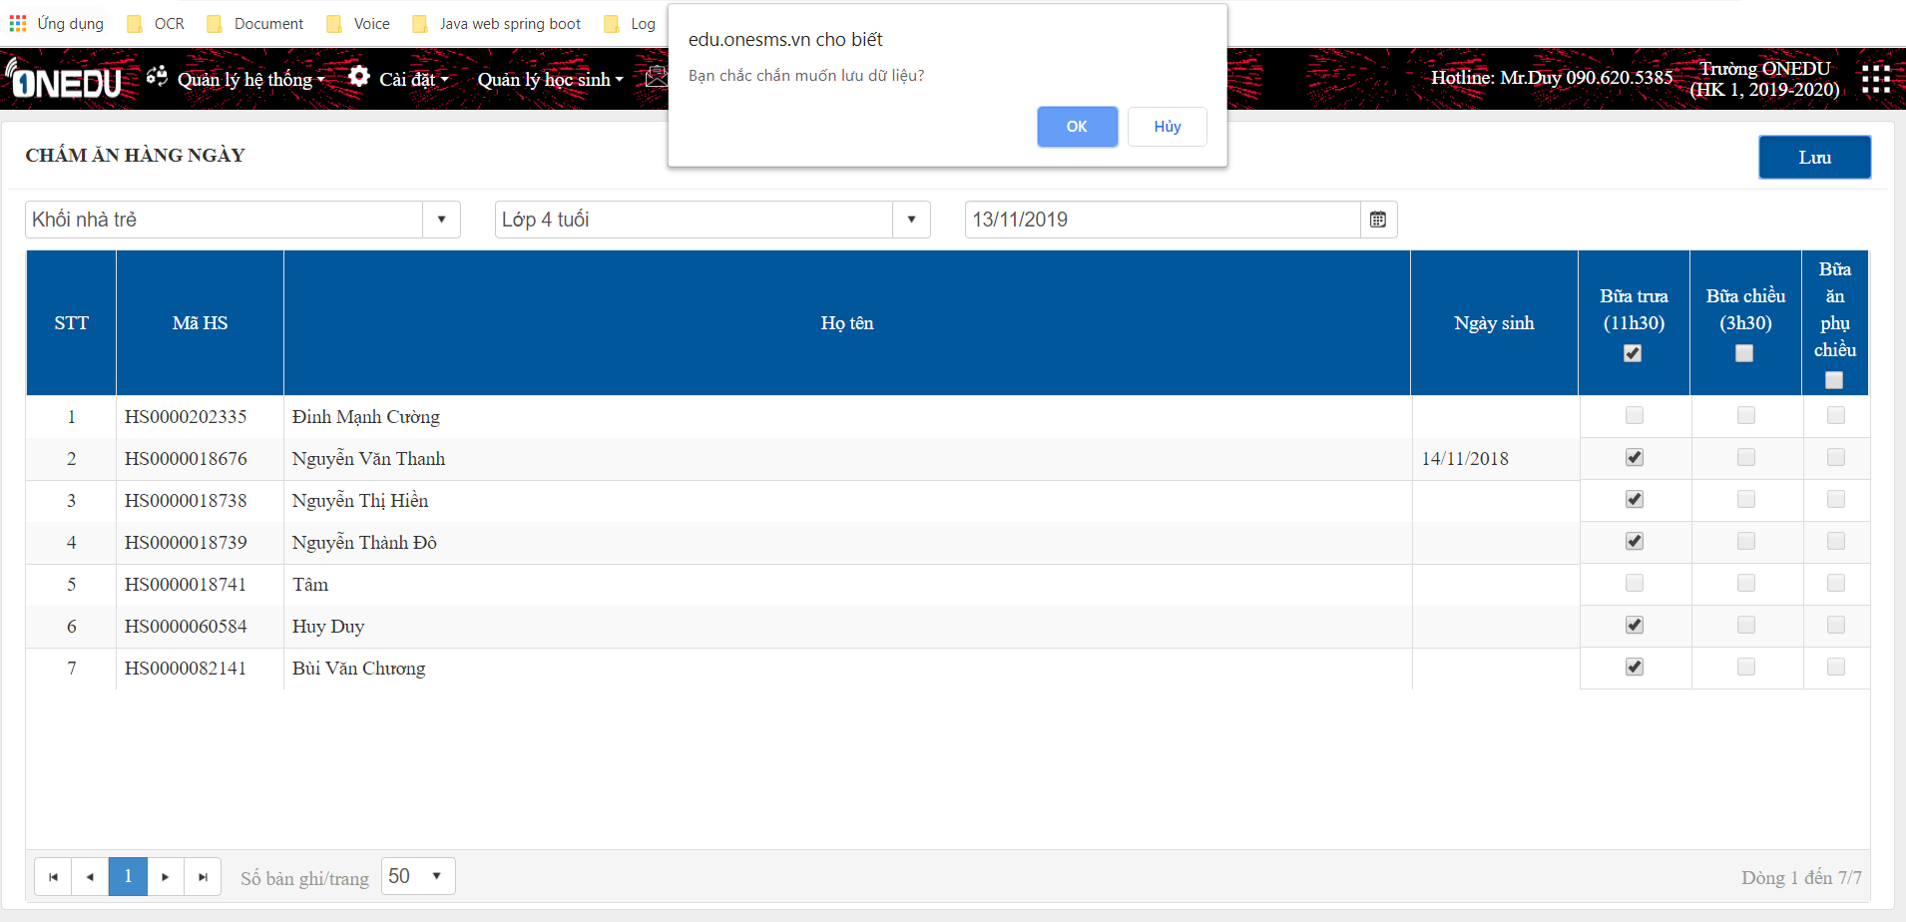
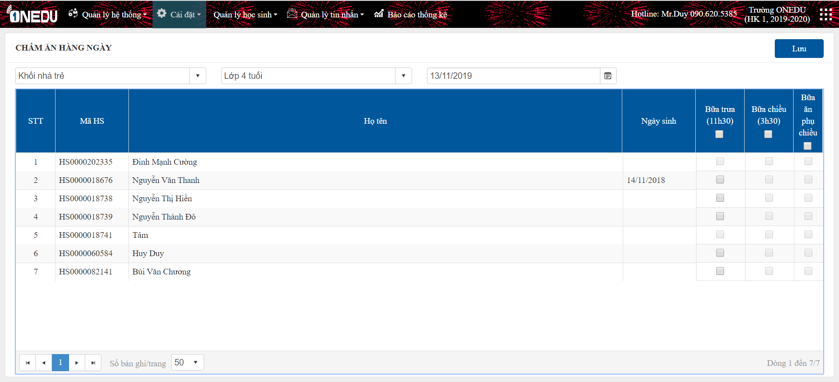

OK

ERROR

ThucDon
Cài đặt -> Quản lý dinh dưỡng -> Thực đơn

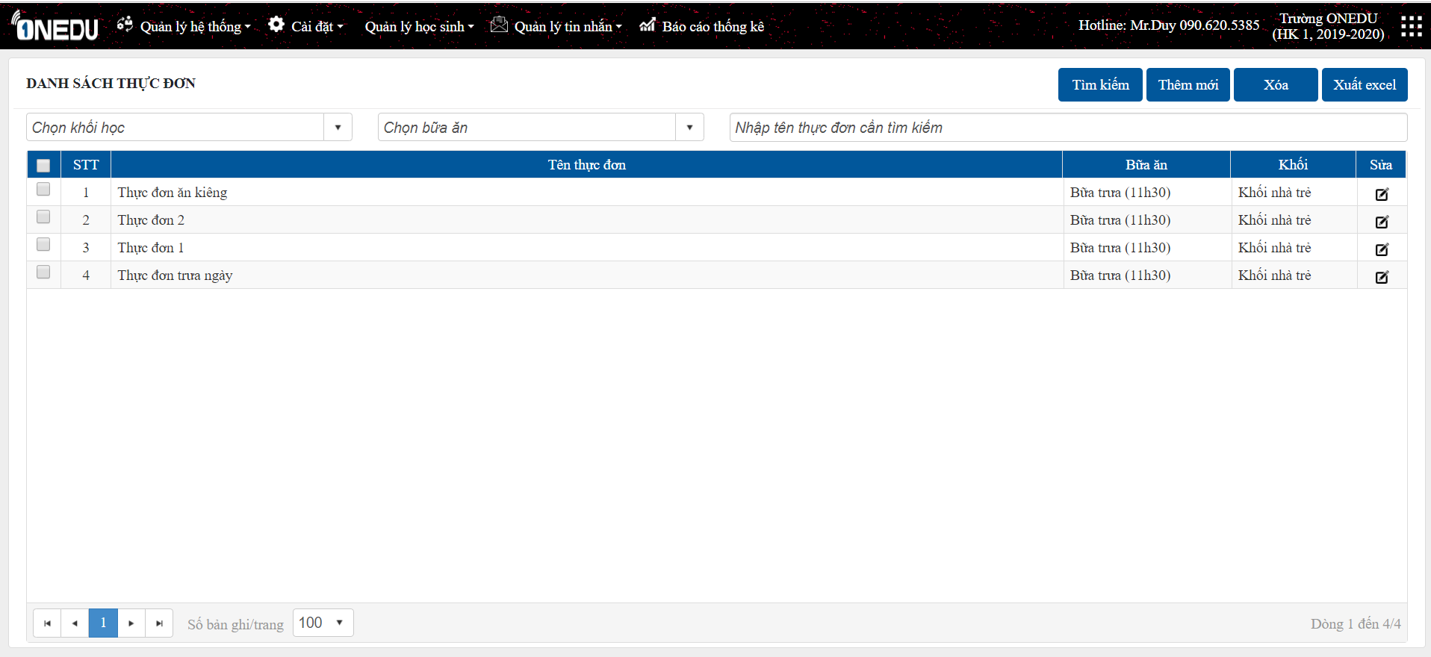
1
2
4
5

3

1
 | Tìm kiếm

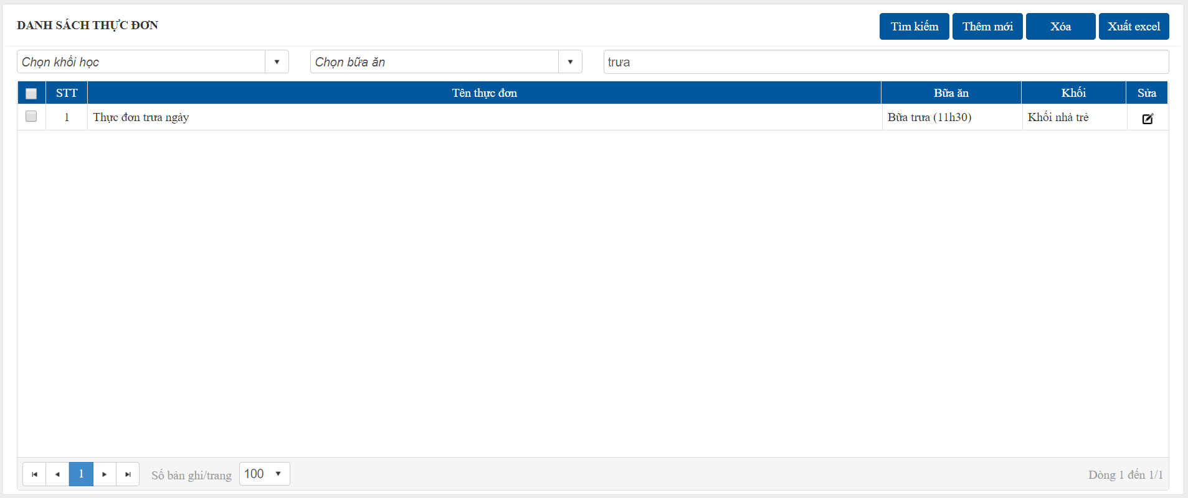
Chọn/nhập tiêu chí cần thiết, nhấn nút "Tìm kiếm" để tìm kiếm danh sách các thực đơn.

2
 | Thêm mới

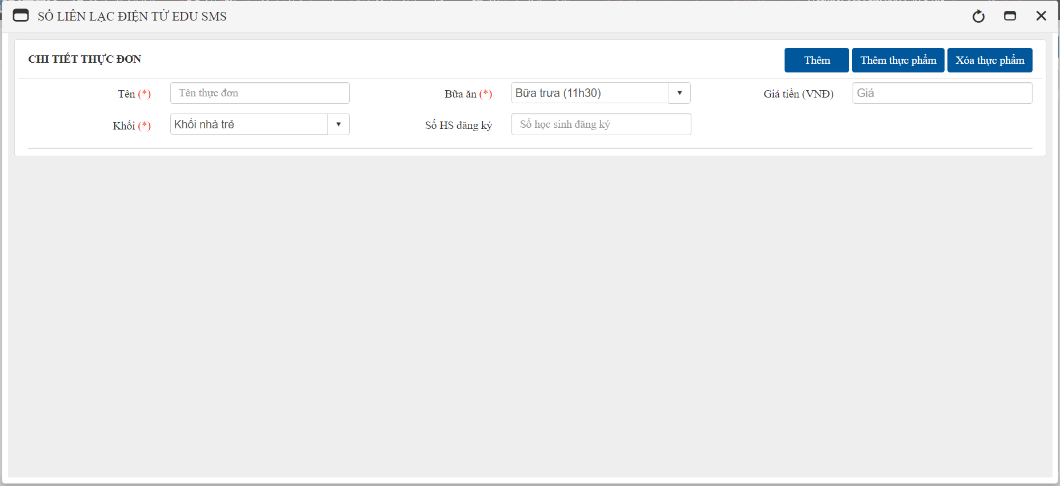
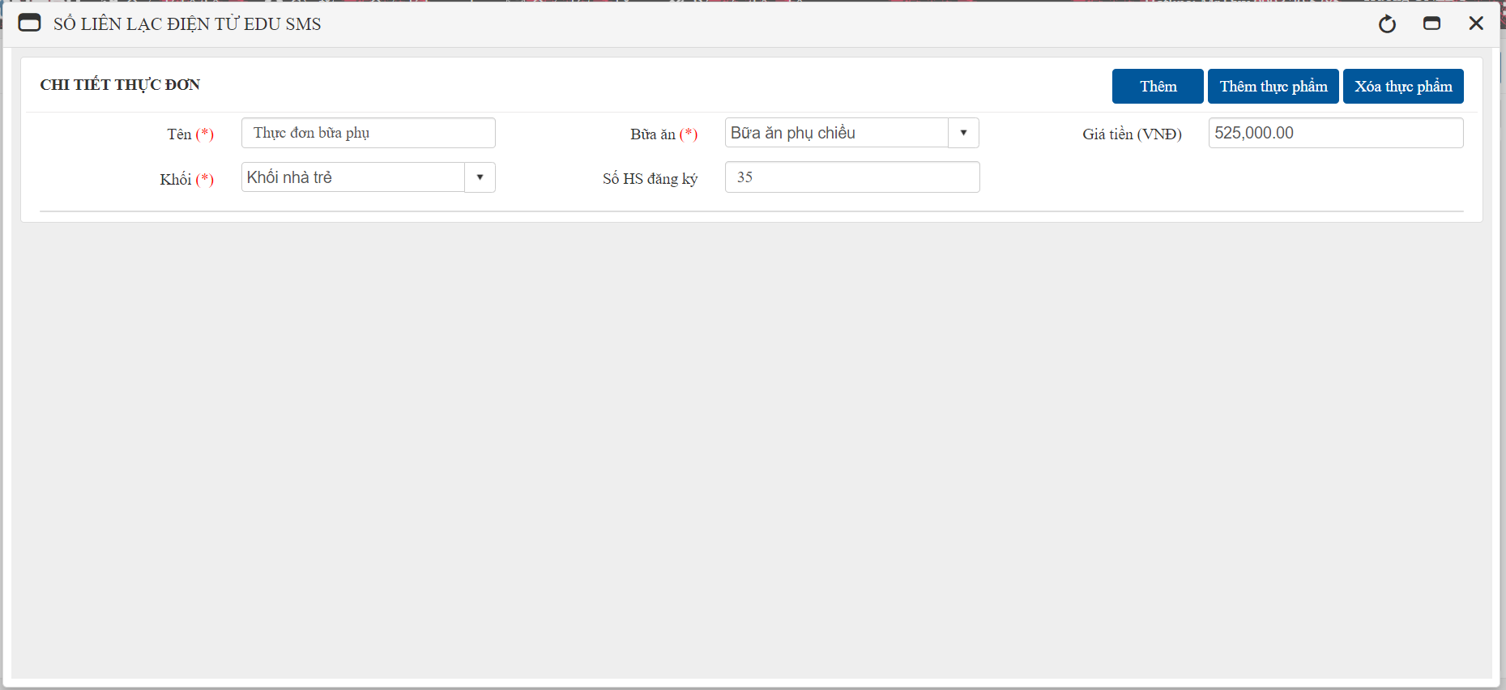

1. Nhập thông tin thực đơn:
- Giá tiền: giá tiền tạm tính = số học sinh đăng ký * giá tiền của bữa ăn (đã có trong chi tiết bữa ăn)
- Nhấn "Thêm" hệ thống sẽ thông báo lỗi như trên do chưa có thực phẩm chi tiết trong thực đơn
2. Chọn "Thêm thực phẩm".
3. Tích chọn thực phẩm, nhập số lượng, hệ thống sẽ tính ra năng lượng và các thành phần dinh dưỡng có trong lượng thực phẩm đó (để tính tổng năng lượng thực đơn này cung cấp).

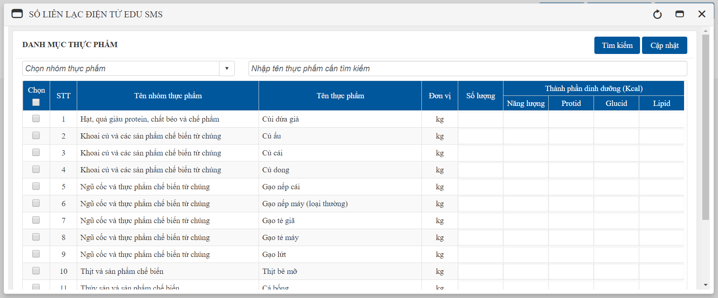
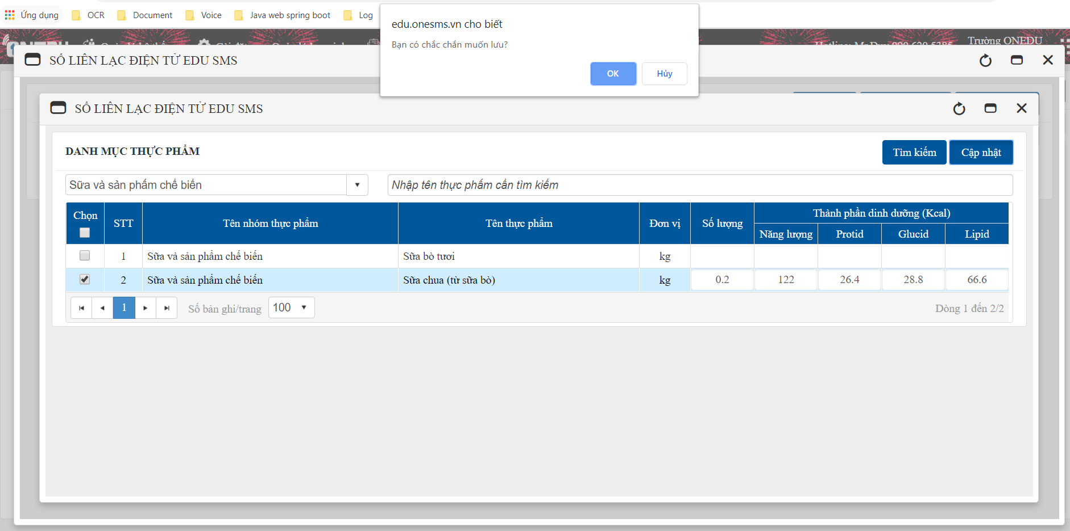

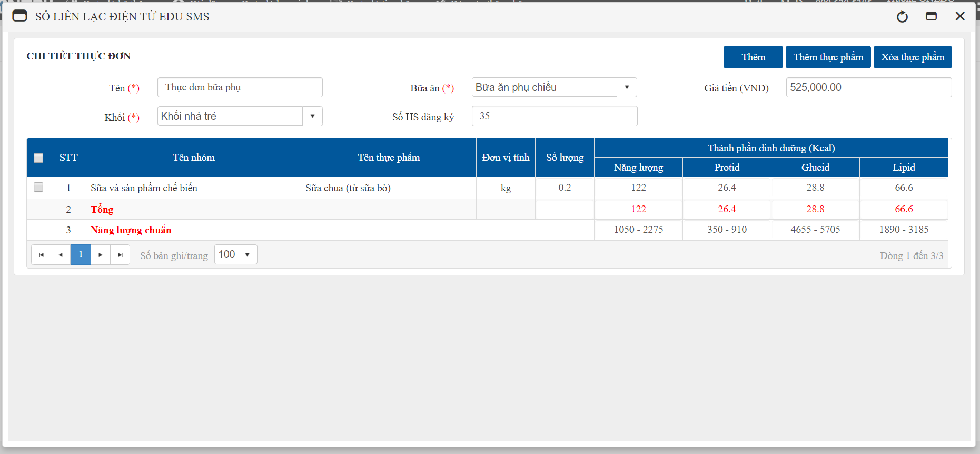

So sánh tổng năng lượng thực đơn với năng lượng chuẩn theo từng bữa (đã tạo ở bữa ăn):
- Các thành phần nằm ngoài ngưỡng năng lượng chuẩn (màu đỏ) tức là chưa đủ tiêu chuẩn cho thực đơn. Người tạo thực đơn dựa vào tiêu chí này để cân đối lại.
- Nhấn "Thêm thực phẩm" để chỉnh sửa thực phẩm và số lượng tương ứng phù hợp và ấn "Thêm" khi đã hoàn tất

3
 | Sửa
- Người dùng có thể sửa tên thực đơn, số học sinh đăng ký
- Xóa hoặc thêm thực phẩm mới nếu cần thiết
Tích chọn thực phẩm muốn xóa
- Nhấn "Xóa thực phẩm" -> "OK" để xóa, nhấn "Lưu" để cập nhật thay đổi.

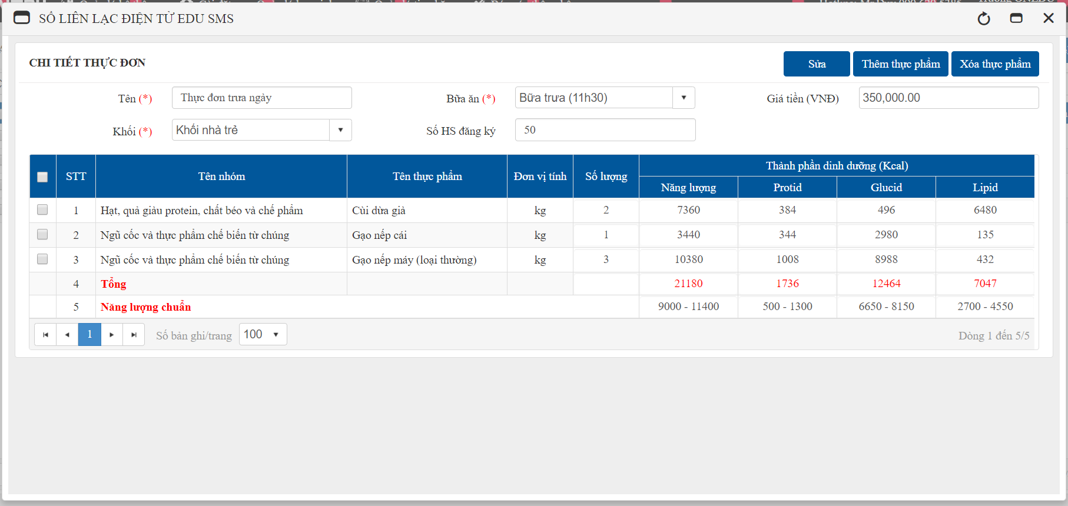

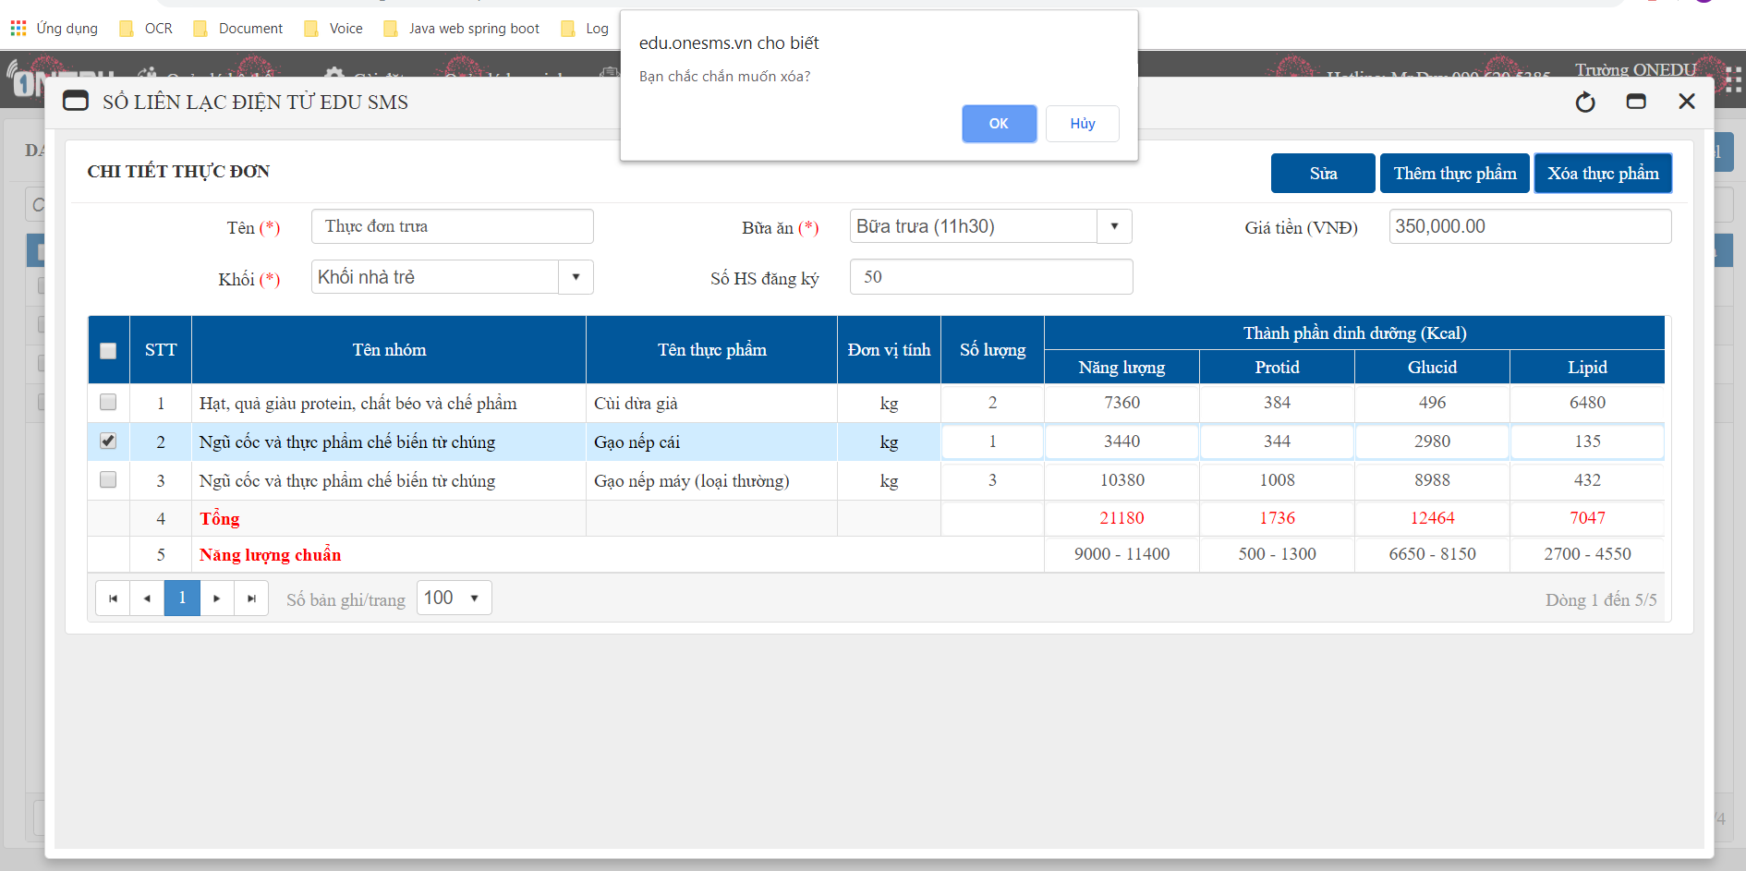

OK

ERROR

4
 | Xóa

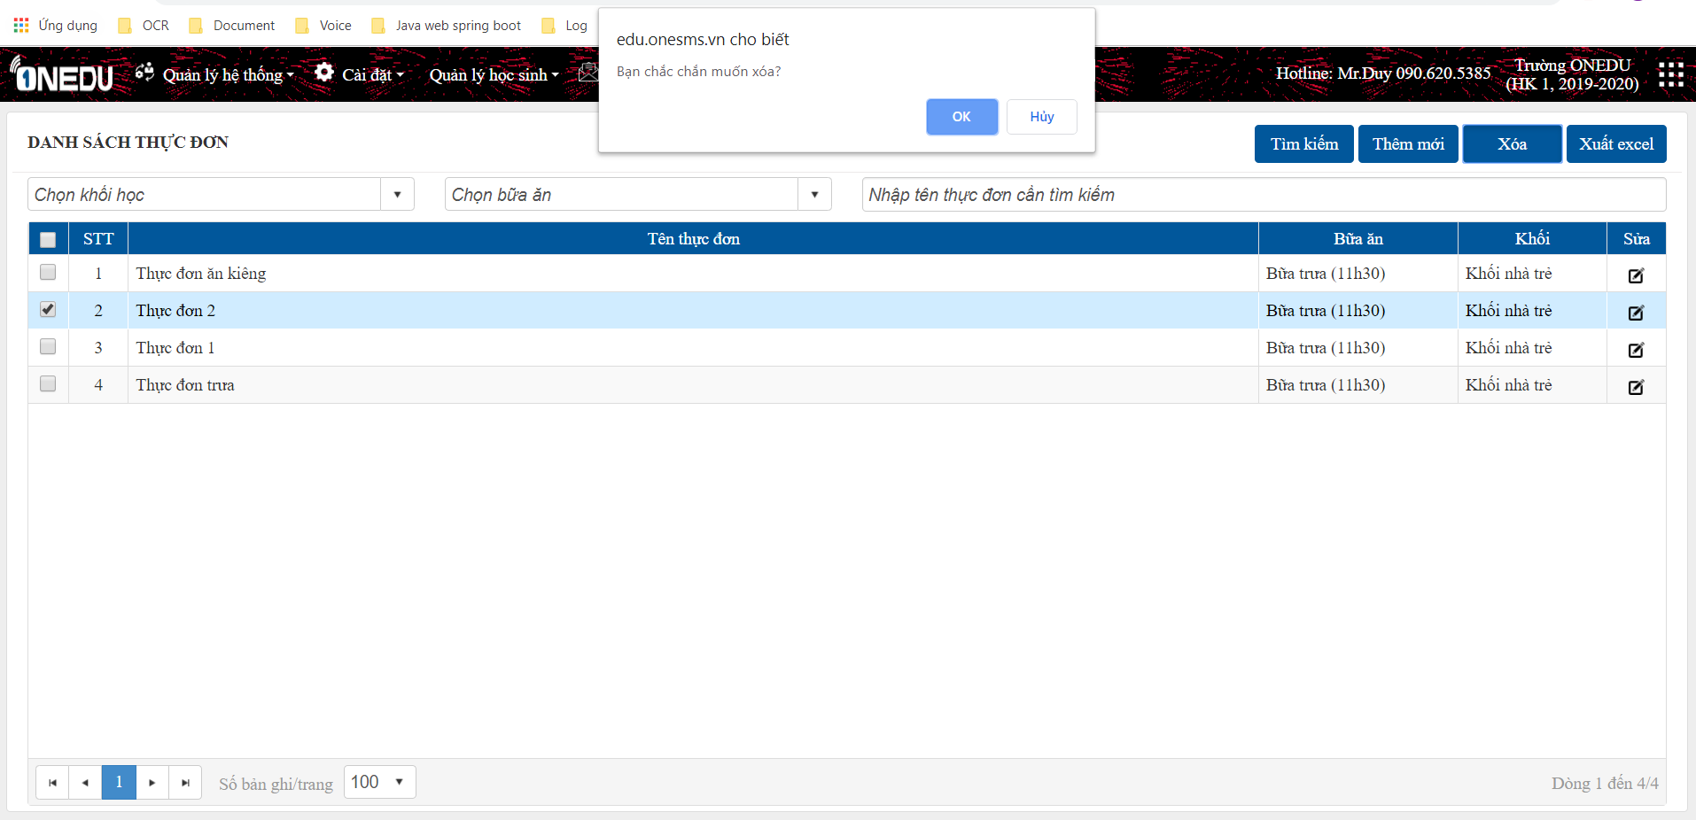

OK

ERROR

SuatAn
Cài đặt -> Quản lý dinh dưỡng -> Suất ăn
Suất ăn sẽ được tạo hàng ngày
- Tạo suất ăn có thể tham khảo từ thực đơn đã tạo sẵn
- Nhập số suất ăn mỗi ngày căn cứ vào danh sách chấm ăn hàng ngày.

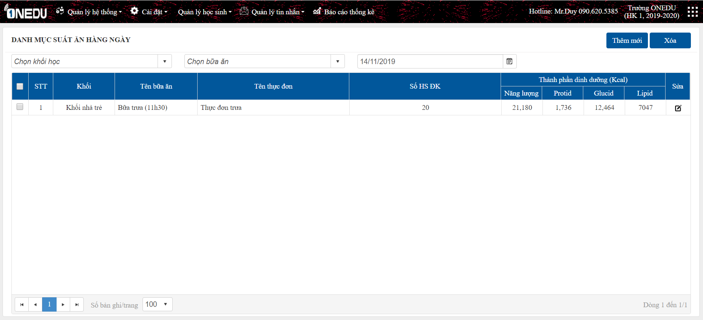
1
3

2

1
 | Thêm mới
Tích chọn thực phẩm cần xóa, nhấn "Xóa thực phẩm"
- Chọn bữa ăn, thực đơn và nhập số học sinh đăng ký ăn, hệ thống sẽ tính ra tổng năng lượng của suất ăn (dựa vào thực đơn đã chọn) và năng lượng chuẩn của bữa ăn để từ đó so sánh, điều chỉnh năng lượng suất ăn cho phù hợp.
- Năng lượng chuẩn của bữa ăn = Năng lượng chuẩn (đã có từ tạo danh mục bữa ăn) * số lượng học sinh đăng ký.
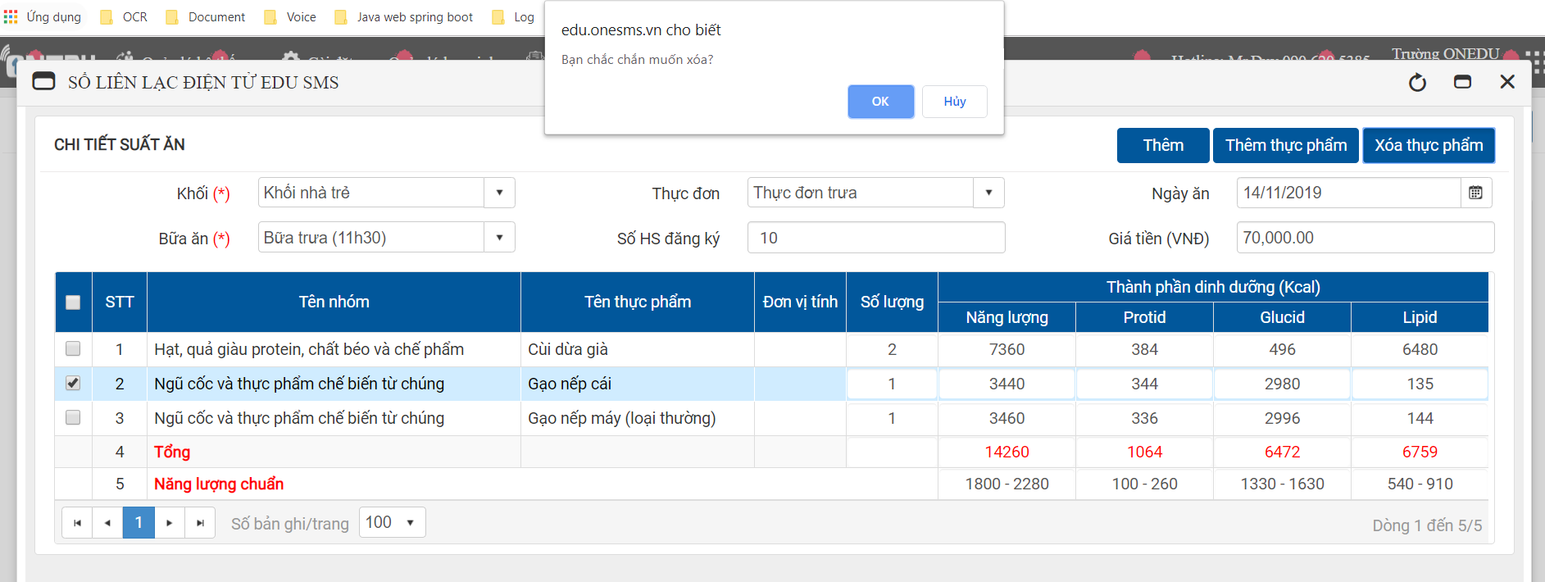
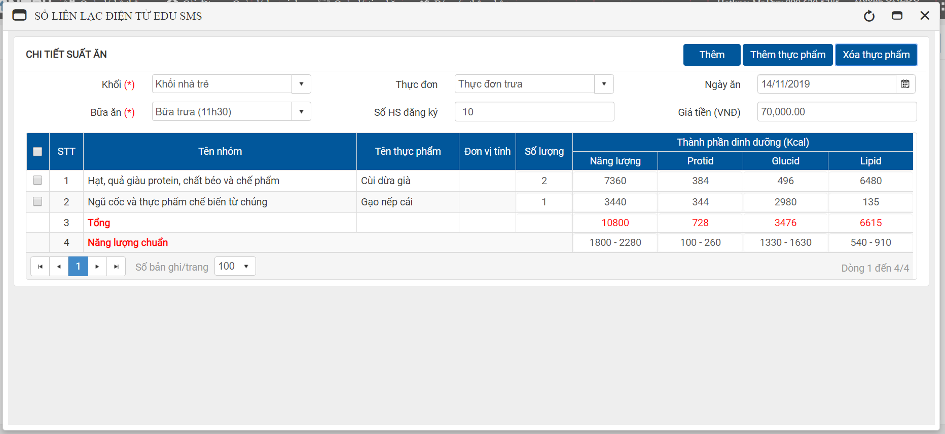

Xóa thực phẩm

Thêm thực phẩm
- Tích hoặc bỏ tích chọn thực phẩm cần thêm hoặc xóa đi, nhập số lượng tương ứng.
- Nhấn "Cập nhật" để lưu lại.

- Chỉnh sửa số lượng để cân đối thành phần dinh dưỡng cho phù hợp với năng lượng chuẩn.
- Nhấn "Thêm" để hoàn tất thêm mới suất ăn.
- Nếu suất ăn đã tồn tại (tính theo ngày) thì không thể thêm được nữa.
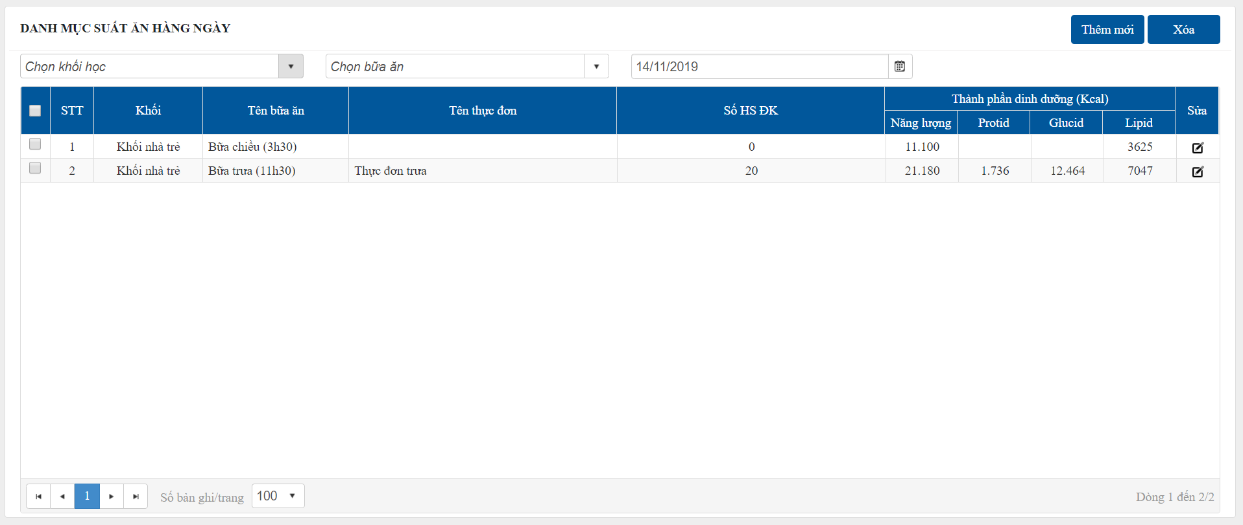

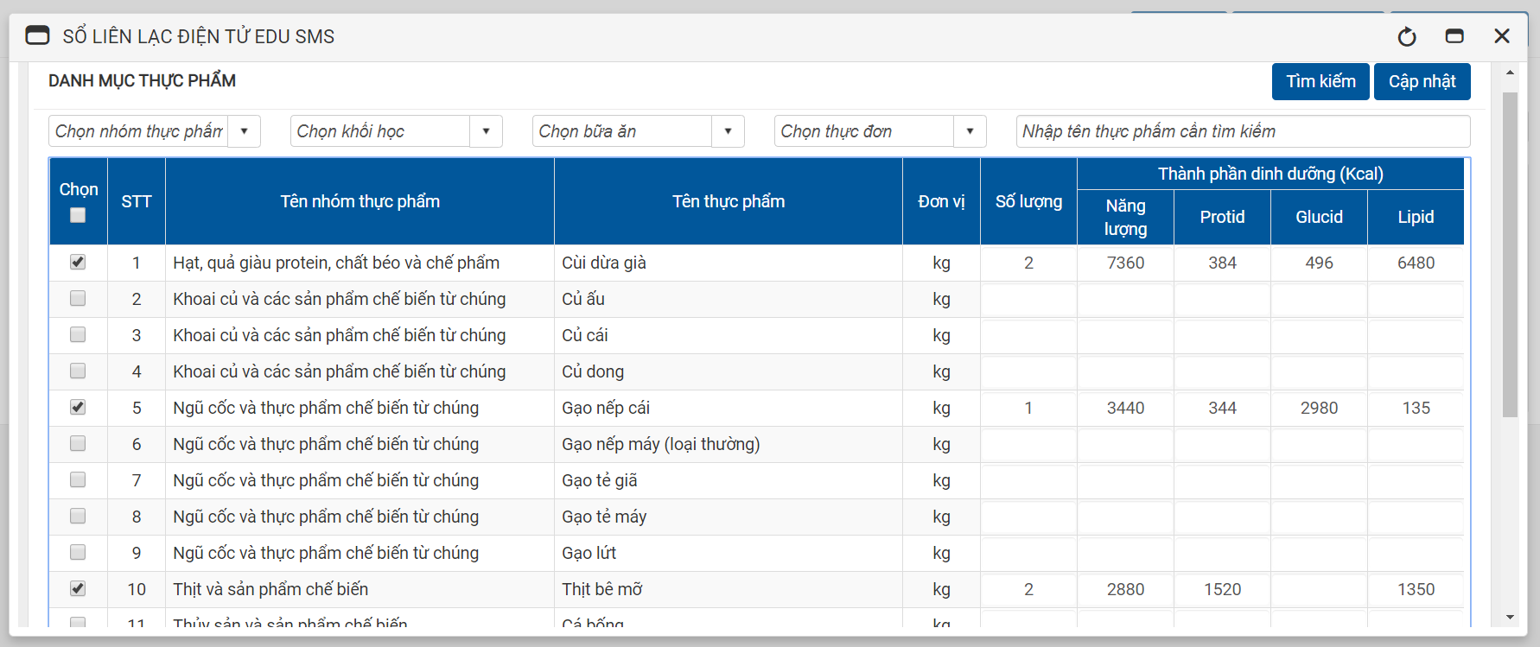

OK

ERROR

2
 | Sửa
- Điều chỉnh các thực phẩm và số lượng trong thực đơn (giống như phần thêm mới).
- Nhấn "Sửa" để lưu dữ liệu.

OK

ERROR

3
 | Xóa

- Tích chọn 1 hoặc nhiều suất ăn cần xóa.
- Nhấn "Xóa" để xóa dữ liệu.

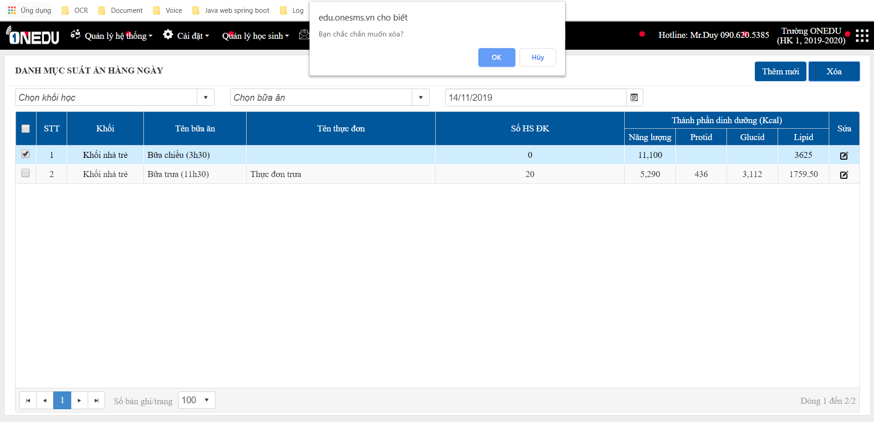

OK

ERROR

